Rappels Vannes
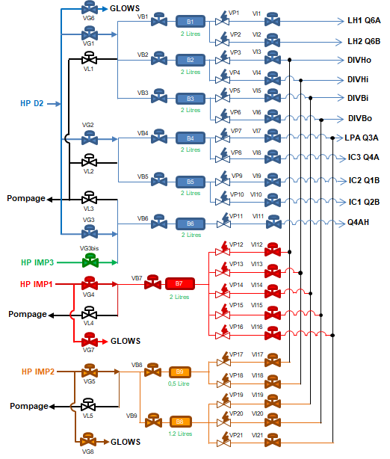
Numéro de vannes | Location
1 | Q6A | coté droit vu du plasma
2 | Q6B | entre les deux antennes LH (à gauche LH1 vu du plasma)
6 | lower divertor
7 | LPA
8 | Q4
9 | Q1 | injection coté gauche vu de derrière
10 | Q2 | injection coté Q3 (droit vu de derrière)
11 | PJ4 | D2

 | - Injection configurée côté droit sur Q2B, gauche sur Q1B et gauche sur Q4A

Top
nb_cycle | 5
eps | 1.00E-03
d_tir | 1.00E-02
d_inter | 1.00E-01
power | 2.00E-02 |  | t | p
 |  |  | 0 | 0
 |  |  | 0.001 | 0.02
 |  |  | 0.01 | 0.02
 |  |  | 0.011 | 0
 |  |  | 0.01 | 0
 |  |  | 0.1 | 0
 |  |  | 0.101 | 0.02
 |  |  | 0.11 | 0.02
0 | 0
0.001 | 0.02
0.01 | 0.02
0.011 | 0
0.01 | 0
0.1 | 0
0.101 | 0.02
0.11 | 0.02
0.111 | 0
0.2 | 0
0.201 | 0.02
0.21 | 0.02
0.211 | 0
 |  | 1*d_inter+d_tir+eps | 0.111 | 0
 |  | 2*d_inter | 0.2 | 0
 |  | 2*d_inter+eps | 0.201 | 0.02
 |  | 2*d_inter+d_tir | 0.21 | 0.02
 |  | 2*d_inter+d_tir+eps | 0.211 | 0

